Respuestas
Punto 1 - Tarea 1 - Estadistica3_2023-2 |  |  |  |  | Punto 1.1

 | Set de datos |  |  |  |  |  | MEDIA |  |  |  |  | MEDIANA |  |  |  |  | MODA |  |  |  | DESVIACIÓN ESTÁNDAR |  |  |  | Calculos para la Desviacion Estandar
 | X1 | X2 | X3 |  |  |  | X1 | X2 | X3 |  |  | X1 | X2 | X3 |  |  | X1 | X2 | X3 |  | X1 | X2 | X3
 | 4 | 4 | 28 |  |  |  | 4 | 4 | 28 |  |  | 0 | 0 | 1 |  |  | 0 | 0 | 1 |  | 0 | 0 | 1 |  | n | 21
 | 2 | 3 | 24 |  |  |  | 2 | 3 | 24 |  |  | 0 | 1 | 5 |  |  | 0 | 1 | 5 |  | 0 | 1 | 5 |  |  | X1 | X2 | X3 | (X1i-X̅1)^2 | (X2i-X̅2)^2 | (X3i-X̅3)^2
 | 2 | 4 | 30 |  |  |  | 2 | 4 | 30 |  |  | 1 | 2 | 17 |  |  | 1 | 2 | 17 |  | 1 | 2 | 17 |  | MEDIA | 2.3333333333 | 4.4285714286 | 31.380952381 | 5.4444444444 | 19.612244898 | 923.00226757
 | 3 | 5 | 32 |  |  |  | 3 | 5 | 32 |  |  | 1 | 2 | 17 |  |  | 1 | 2 | 17 |  | 1 | 2 | 17 |  |  |  |  |  | 5.4444444444 | 11.755102041 | 695.95464853
 | 1 | 3 | 18 |  |  |  | 1 | 3 | 18 |  |  | 1 | 2 | 17 |  |  | 1 | 2 | 17 |  | 1 | 2 | 17 |  |  |  |  |  | 1.7777777778 | 5.8979591837 | 206.81179138
 | 3 | 6 | 41 |  |  |  | 3 | 6 | 41 |  |  | 1 | 3 | 18 |  |  | 1 | 3 | 18 |  | 1 | 3 | 18 |  |  |  |  |  | 1.7777777778 | 5.8979591837 | 206.81179138
 | 3 | 6 | 44 |  |  |  | 3 | 6 | 44 |  |  | 1 | 3 | 18 |  |  | 1 | 3 | 18 |  | 1 | 3 | 18 |  |  |  |  |  | 1.7777777778 | 5.8979591837 | 206.81179138
 | 0 | 1 | 5 |  |  |  | 0 | 1 | 5 |  |  | 1 | 3 | 19 |  |  | 1 | 3 | 19 |  | 1 | 3 | 19 |  |  |  |  |  | 1.7777777778 | 2.0408163265 | 179.04988662
 | 1 | 3 | 18 |  |  |  | 1 | 3 | 18 |  |  | 2 | 3 | 24 |  |  | 2 | 3 | 24 |  | 2 | 3 | 24 |  |  |  |  |  | 1.7777777778 | 2.0408163265 | 179.04988662
 | 0 | 0 | 1 |  |  |  | 0 | 0 | 1 |  |  | 2 | 3 | 24 |  |  | 2 | 3 | 24 |  | 2 | 3 | 24 |  |  |  |  |  | 1.7777777778 | 2.0408163265 | 153.28798186
 | 5 | 9 | 62 |  |  |  | 5 | 9 | 62 |  |  | 2 | 4 | 28 |  |  | 2 | 4 | 28 |  | 2 | 4 | 28 |  |  |  |  |  | 0.11111111111 | 2.0408163265 | 54.47845805
 | 1 | 2 | 17 |  |  |  | 1 | 2 | 17 |  |  | 3 | 4 | 30 |  |  | 3 | 4 | 30 |  | 3 | 4 | 30 |  |  |  |  |  | 0.11111111111 | 2.0408163265 | 54.47845805
 | 2 | 3 | 24 |  |  |  | 2 | 3 | 24 |  |  | 3 | 5 | 32 |  |  | 3 | 5 | 32 |  | 3 | 5 | 32 |  |  |  |  |  | 0.11111111111 | 0.18367346939 | 11.430839002
 | 1 | 3 | 19 |  |  |  | 1 | 3 | 19 |  |  | 3 | 6 | 41 |  |  | 3 | 6 | 41 |  | 3 | 6 | 41 |  |  |  |  |  | 0.44444444444 | 0.18367346939 | 1.9070294785
 | 3 | 6 | 42 |  |  |  | 3 | 6 | 42 |  |  | 3 | 6 | 42 |  |  | 3 | 6 | 42 |  | 3 | 6 | 42 |  |  |  |  |  | 0.44444444444 | 0.32653061224 | 0.38321995465
 | 4 | 8 | 56 |  |  |  | 4 | 8 | 56 |  |  | 3 | 6 | 44 |  |  | 3 | 6 | 44 |  | 3 | 6 | 44 |  |  |  |  |  | 0.44444444444 | 2.4693877551 | 92.526077098
 | 4 | 8 | 56 |  |  |  | 4 | 8 | 56 |  |  | 4 | 6 | 44 |  |  | 4 | 6 | 44 |  | 4 | 6 | 44 |  |  |  |  |  | 0.44444444444 | 2.4693877551 | 112.76417234
 | 3 | 6 | 44 |  |  |  | 3 | 6 | 44 |  |  | 4 | 8 | 56 |  |  | 4 | 8 | 56 |  | 4 | 8 | 56 |  |  |  |  |  | 0.44444444444 | 2.4693877551 | 159.24036281
 | 5 | 9 | 64 |  |  |  | 5 | 9 | 64 |  |  | 4 | 8 | 56 |  |  | 4 | 8 | 56 |  | 4 | 8 | 56 |  |  |  |  |  | 2.7777777778 | 2.4693877551 | 159.24036281
 | 1 | 2 | 17 |  |  |  | 1 | 2 | 17 |  |  | 5 | 9 | 62 |  |  | 5 | 9 | 62 |  | 5 | 9 | 62 |  |  |  |  |  | 2.7777777778 | 12.755102041 | 606.09750567
 | 1 | 2 | 17 |  |  |  | 1 | 2 | 17 |  |  | 5 | 9 | 64 |  |  | 5 | 9 | 64 |  | 5 | 9 | 64 |  |  |  |  |  | 2.7777777778 | 12.755102041 | 606.09750567
 |  |  |  |  |  | Sumatoria | 49 | 93 | 659 |  | Mediana | 2 | 4 | 28 |  | Moda | 1 | 3 | 17 |  |  |  |  |  |  |  |  |  | 7.1111111111 | 20.897959184 | 937.5260771
 |  |  |  |  |  | Valor n | 21 |  |  |  |  |  |  |  |  |  |  |  |  |  |  |  |  |  |  |  |  |  | 7.1111111111 | 20.897959184 | 1064.0022676
 |  |  |  |  |  | Media | 2.3333333333 | 4.4285714286 | 31.380952381
 |  |  |  |  |  |  |  |  |  |  |  |  |  |  |  |  |  |  |  |  |  |  |  |  |  |  | Sumatoria |  | 46.666666667 | 137.14285714 | 6610.952381
 |  |  |  |  |  |  |  |  |  |  |  |  |  |  |  |  |  |  |  |  |  |  |  |  |  |  | Sumatoria dividida n - Varianza |  | 2.2222222222 | 6.5306122449 | 314.80725624

 |  |  |  |  |  |  |  |  |  |  |  |  |  |  |  |  |  |  |  |  |  |  |  |  |  |  | Raiz de Varianza - Desviacion estandar |  | 1.490711985 | 2.55550626 | 17.742808578

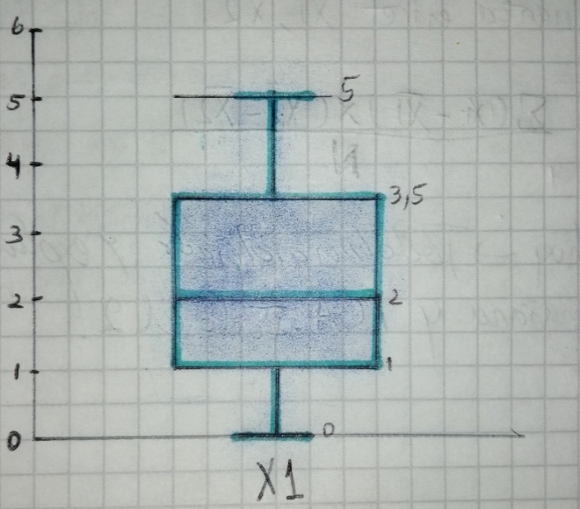
 |  |  |  |  | Punto 1.2 BOXPLOT |  |  |  |  |  |  |  |  |  |  |  |  |  |  |  |  |  |  |  |  | Punto 1.3 COVARIANZA X1 Y X2

 |  |  |  |  |  | X1 | X2 | X3 |  |  |  |  |  |  |  |  |  |  |  |  |  |  |  |  |  |  | X1 | X2 |  |  | (X1i-X̅1) | (X2i-X̅2) | (X1i-X̅1)*(X2i-X̅2)
 |  |  |  |  |  | 0 | 0 | 1 |  |  |  |  |  |  |  |  |  |  |  |  |  |  |  |  |  |  | 4 | 4 |  |  | 1.6666666667 | -0.42857142857 | -0.71428571429
 |  |  |  |  |  | 0 | 1 | 5 |  |  |  |  |  |  |  |  |  |  |  |  |  |  |  |  |  |  | 2 | 3 |  |  | -0.33333333333 | -1.4285714286 | 0.47619047619
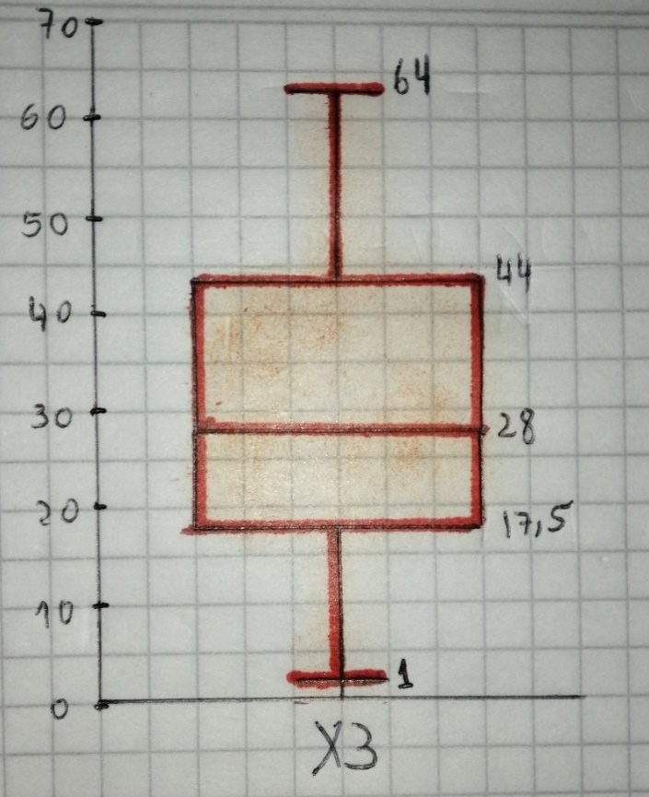
 |  |  |  |  |  | 1 | 2 | 17 |  |  |  |  |  |  |  |  |  |  |  |  |  |  |  |  |  |  | 2 | 4 |  |  | -0.33333333333 | -0.42857142857 | 0.14285714286
 |  |  |  |  |  | 1 | 2 | 17 |  |  |  |  |  |  |  |  |  |  |  |  |  |  |  |  |  |  | 3 | 5 |  |  | 0.66666666667 | 0.57142857143 | 0.38095238095
 |  |  |  |  |  | 1 | 2 | 17 |  |  |  |  |  |  |  |  |  |  |  |  |  |  |  |  |  |  | 1 | 3 |  |  | -1.3333333333 | -1.4285714286 | 1.9047619048
 |  |  |  |  |  | 1 | 3 | 18 |  |  |  |  |  |  |  |  |  |  |  |  |  |  |  |  |  |  | 3 | 6 |  |  | 0.66666666667 | 1.5714285714 | 1.0476190476
 |  |  |  |  |  | 1 | 3 | 18 |  |  |  |  |  |  |  |  |  |  |  |  |  |  |  |  |  |  | 3 | 6 |  |  | 0.66666666667 | 1.5714285714 | 1.0476190476
 |  |  |  |  |  | 1 | 3 | 19 |  |  |  |  |  |  |  |  |  |  |  |  |  |  |  |  |  |  | 0 | 1 |  |  | -2.3333333333 | -3.4285714286 | 8
 |  |  |  |  |  | 2 | 3 | 24 |  |  |  |  |  |  |  |  |  |  |  |  |  |  |  |  |  |  | 1 | 3 |  |  | -1.3333333333 | -1.4285714286 | 1.9047619048
 |  |  |  |  |  | 2 | 3 | 24 |  |  |  |  |  |  |  |  |  |  |  |  |  |  |  |  |  |  | 0 | 0 |  |  | -2.3333333333 | -4.4285714286 | 10.333333333
 |  |  |  |  |  | 2 | 4 | 28 |  |  |  |  |  |  |  |  |  |  |  |  |  |  |  |  |  |  | 5 | 9 |  |  | 2.6666666667 | 4.5714285714 | 12.19047619
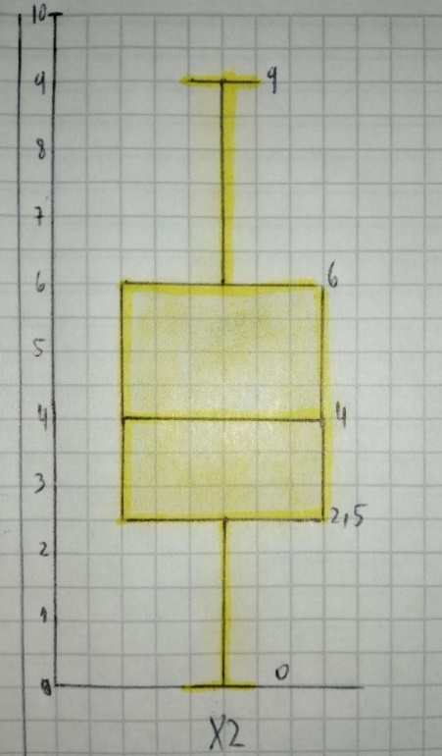
 |  |  |  |  |  | 3 | 4 | 30 |  |  |  |  |  |  |  |  |  |  |  |  |  |  |  |  |  |  | 1 | 2 |  |  | -1.3333333333 | -2.4285714286 | 3.2380952381
 |  |  |  |  |  | 3 | 5 | 32 |  |  |  |  |  |  |  |  |  |  |  |  |  |  |  |  |  |  | 2 | 3 |  |  | -0.33333333333 | -1.4285714286 | 0.47619047619
 |  |  |  |  |  | 3 | 6 | 41 |  |  |  |  |  |  |  |  |  |  |  |  |  |  |  |  |  |  | 1 | 3 |  |  | -1.3333333333 | -1.4285714286 | 1.9047619048
 |  |  |  |  |  | 3 | 6 | 42 |  |  |  |  |  |  |  |  |  |  |  |  |  |  |  |  |  |  | 3 | 6 |  |  | 0.66666666667 | 1.5714285714 | 1.0476190476
 |  |  |  |  |  | 3 | 6 | 44 |  |  |  |  |  |  |  |  |  |  |  |  |  |  |  |  |  |  | 4 | 8 |  |  | 1.6666666667 | 3.5714285714 | 5.9523809524
 |  |  |  |  |  | 4 | 6 | 44 |  |  |  |  |  |  |  |  |  |  |  |  |  |  |  |  |  |  | 4 | 8 |  |  | 1.6666666667 | 3.5714285714 | 5.9523809524
 |  |  |  |  |  | 4 | 8 | 56 |  |  |  |  |  |  |  |  |  |  |  |  |  |  |  |  |  |  | 3 | 6 |  |  | 0.66666666667 | 1.5714285714 | 1.0476190476
 |  |  |  |  |  | 4 | 8 | 56 |  |  |  |  |  |  |  |  |  |  |  |  |  |  |  |  |  |  | 5 | 9 |  |  | 2.6666666667 | 4.5714285714 | 12.19047619
 |  |  |  |  |  | 5 | 9 | 62 |  |  |  |  |  |  |  |  |  |  |  |  |  |  |  |  |  |  | 1 | 2 |  |  | -1.3333333333 | -2.4285714286 | 3.2380952381
 |  |  |  |  |  | 5 | 9 | 64 |  |  |  |  |  |  |  |  |  |  |  |  |  |  |  |  |  |  | 1 | 2 |  |  | -1.3333333333 | -2.4285714286 | 3.2380952381

 |  |  |  |  | Q1 | 1 | 2.5 | 17.5 |  |  |  |  |  |  |  |  |  |  |  |  |  |  |  |  |  | Media | 2.3333333333 | 4.4285714286 |  |  |  | Sumatoria | 75
 |  |  |  |  | Q2 | 2 | 4 | 28 |  |  |  |  |  |  |  |  |  |  |  |  |  |  |  |  |  |  |  |  |  |  |  | N | 21
 |  |  |  |  | Q3 | 3.5 | 6 | 44 |  |  |  |  |  |  |  |  |  |  |  |  |  |  |  |  |  |  |  |  |  |  |  | Covarianza | 3.5714285714
 |  |  |  |  | MIN | 0 | 0 | 1
 |  |  |  |  | MAX | 5 | 9 | 64 |  |  |  |  |  |  |  |  |  |  |  |  |  |  |  |  |  |  |  |  |  |  |  | Calculo de covarianza con excel | 3.5714285714
 |  |  |  |  | IQR | 2.5 | 3.5 | 26.5
 |  |  |  |  | LIM INF | -2.75 | -2.75 | -22.25
 |  |  |  |  | LIM SUP | 7.25 | 11.25 | 83.75

 |  |  |  |  | Punto 1.4 CORRELACION X1 Y X2 - USANDO FORMULA 1

 |  |  |  |  |  | X1 | X2 |  | Numerador | (X1i-X̅1) | (X2i-X̅2) | (X1i-X̅1)*(X2i-X̅2) |  | Denominador | (X1i-X̅1)^2 | (X2i-X̅2)^2 |  | Sacamos Raiz a la sumatoria en denominador | √Σ(X1i-X̅1)^2 | √Σ(X2i-X̅2)^2
 |  |  |  |  |  | 4 | 4 |  |  | 1.6666666667 | -0.42857142857 | -0.71428571429 |  |  | 2.7777777778 | 0.18367346939
 |  |  |  |  |  | 2 | 3 |  |  | -0.33333333333 | -1.4285714286 | 0.47619047619 |  |  | 0.11111111111 | 2.0408163265 |  |  | 6.8313005106 | 11.710800875
 |  |  |  |  |  | 2 | 4 |  |  | -0.33333333333 | -0.42857142857 | 0.14285714286 |  |  | 0.11111111111 | 0.18367346939
 |  |  |  |  |  | 3 | 5 |  |  | 0.66666666667 | 0.57142857143 | 0.38095238095 |  |  | 0.44444444444 | 0.32653061224 |  | Multiplicamos Raices en denominador | √Σ(X1i-X̅1)^2 * √Σ(X2i-X̅2)^2
 |  |  |  |  |  | 1 | 3 |  |  | -1.3333333333 | -1.4285714286 | 1.9047619048 |  |  | 1.7777777778 | 2.0408163265
 |  |  |  |  |  | 3 | 6 |  |  | 0.66666666667 | 1.5714285714 | 1.0476190476 |  |  | 0.44444444444 | 2.4693877551 |  |  | 80
 |  |  |  |  |  | 3 | 6 |  |  | 0.66666666667 | 1.5714285714 | 1.0476190476 |  |  | 0.44444444444 | 2.4693877551
 |  |  |  |  |  | 0 | 1 |  |  | -2.3333333333 | -3.4285714286 | 8 |  |  | 5.4444444444 | 11.755102041 |  | Dividimos numerador con denominador | Σ(X1i-X̅1)*(X2i-X̅2)/√Σ(X1i-X̅1)^2 * √Σ(X2i-X̅2)^2
 |  |  |  |  |  | 1 | 3 |  |  | -1.3333333333 | -1.4285714286 | 1.9047619048 |  |  | 1.7777777778 | 2.0408163265
 |  |  |  |  |  | 0 | 0 |  |  | -2.3333333333 | -4.4285714286 | 10.333333333 |  |  | 5.4444444444 | 19.612244898 |  |  | 0.9375
 |  |  |  |  |  | 5 | 9 |  |  | 2.6666666667 | 4.5714285714 | 12.19047619 |  |  | 7.1111111111 | 20.897959184
 |  |  |  |  |  | 1 | 2 |  |  | -1.3333333333 | -2.4285714286 | 3.2380952381 |  |  | 1.7777777778 | 5.8979591837 |  | Calculo de correlación con excel | 0.9375
 |  |  |  |  |  | 2 | 3 |  |  | -0.33333333333 | -1.4285714286 | 0.47619047619 |  |  | 0.11111111111 | 2.0408163265
 |  |  |  |  |  | 1 | 3 |  |  | -1.3333333333 | -1.4285714286 | 1.9047619048 |  |  | 1.7777777778 | 2.0408163265
 |  |  |  |  |  | 3 | 6 |  |  | 0.66666666667 | 1.5714285714 | 1.0476190476 |  |  | 0.44444444444 | 2.4693877551
 |  |  |  |  |  | 4 | 8 |  |  | 1.6666666667 | 3.5714285714 | 5.9523809524 |  |  | 2.7777777778 | 12.755102041
 |  |  |  |  |  | 4 | 8 |  |  | 1.6666666667 | 3.5714285714 | 5.9523809524 |  |  | 2.7777777778 | 12.755102041
 |  |  |  |  |  | 3 | 6 |  |  | 0.66666666667 | 1.5714285714 | 1.0476190476 |  |  | 0.44444444444 | 2.4693877551
 |  |  |  |  |  | 5 | 9 |  |  | 2.6666666667 | 4.5714285714 | 12.19047619 |  |  | 7.1111111111 | 20.897959184
 |  |  |  |  |  | 1 | 2 |  |  | -1.3333333333 | -2.4285714286 | 3.2380952381 |  |  | 1.7777777778 | 5.8979591837
 |  |  |  |  |  | 1 | 2 |  |  | -1.3333333333 | -2.4285714286 | 3.2380952381 |  |  | 1.7777777778 | 5.8979591837

 |  |  |  |  | Media | 2.3333333333 | 4.4285714286 |  |  |  | Sumatoria Numerador | 75 |  | Sumatoria denominador | 46.666666667 | 137.14285714

 |  |  |  |  | Punto 1.4 CORRELACION X1 Y X2 - USANDO FORMULA 2

 |  |  |  |  | n | X1 | X2 | X1^2 | X2^2 | X1*X2 |  | Numerador | 1575
 |  |  |  |  | 1 | 4 | 4 | 16 | 16 | 16 |  | DenominadorX1 | 980
 |  |  |  |  | 2 | 2 | 3 | 4 | 9 | 6 |  | DenominadorX2 | 2880
 |  |  |  |  | 3 | 2 | 4 | 4 | 16 | 8 |  | DenominadorX1 * DenominadorX2 | 2822400
 |  |  |  |  | 4 | 3 | 5 | 9 | 25 | 15 |  | RAIZ(DenominadorX1 * DenominadorX2 | 1680
 |  |  |  |  | 5 | 1 | 3 | 1 | 9 | 3
 |  |  |  |  | 6 | 3 | 6 | 9 | 36 | 18 |  | Tenemos:
 |  |  |  |  | 7 | 3 | 6 | 9 | 36 | 18 |  | Numerador | 1575
 |  |  |  |  | 8 | 0 | 1 | 0 | 1 | 0 |  | Denominador | 1680
 |  |  |  |  | 9 | 1 | 3 | 1 | 9 | 3 |  | Correlacion | 0.9375
 |  |  |  |  | 10 | 0 | 0 | 0 | 0 | 0
 |  |  |  |  | 11 | 5 | 9 | 25 | 81 | 45 |  | Calculo de correlación con excel | 0.9375
 |  |  |  |  | 12 | 1 | 2 | 1 | 4 | 2
 |  |  |  |  | 13 | 2 | 3 | 4 | 9 | 6
 |  |  |  |  | 14 | 1 | 3 | 1 | 9 | 3
 |  |  |  |  | 15 | 3 | 6 | 9 | 36 | 18
 |  |  |  |  | 16 | 4 | 8 | 16 | 64 | 32
 |  |  |  |  | 17 | 4 | 8 | 16 | 64 | 32
 |  |  |  |  | 18 | 3 | 6 | 9 | 36 | 18
 |  |  |  |  | 19 | 5 | 9 | 25 | 81 | 45
 |  |  |  |  | 20 | 1 | 2 | 1 | 4 | 2
 |  |  |  |  | 21 | 1 | 2 | 1 | 4 | 2
 |  |  |  |  | SUMA | 49 | 93 | 161 | 549 | 292

Punto 1.6 K-MEANS K=3 INTENTO Y DUDAS
 |  |  |  |  | ITERACION 1 |  |  |  |  |  |  | ITERACION 1 | ITERACION 2 |  |  |  |  |  |  | ITERACION 2 | ITERACION 3 |  |  |  |  |  |  | ITERACION 3 | ITERACION 4 |  |  |  |  |  |  | ITERACION 4
 | X1 | X2 | X3 | Inicialización | CentroideX1 | CentroideX2 | CentroideX3 | Distancia_centroide1_3 | Distancia_centroide2_2 | Distancia_centroide3_1 | Distancia_centroide4_0 | Nuevas Etiquetas | CentroideX1_it2 | CentroideX2_it2 | CentroideX3_it2 | Distancia_centroide1_3 | Distancia_centroide2_2 | Distancia_centroide3_1 | Distancia_centroide4_0 | Nuevas Etiquetas | CentroideX1_it3 | CentroideX2_it3 | CentroideX3_i1t3 | Distancia_centroide1_3 | Distancia_centroide2_2 | Distancia_centroide3_1 | Distancia_centroide4_0 | Nuevas Etiquetas | CentroideX1_it4 | CentroideX2_it4 | CentroideX3_i1t4 | Distancia_centroide1_3 | Distancia_centroide2_2 | Distancia_centroide3_1 | Distancia_centroide4_0 | Nuevas Etiquetas
 | 3 | 5 | 32 | 2 |  |  |  | 32.526911935 | 18.721372704 | 15.098634044 | 32.526911935 | 3 | 3 | 5 | 32 | 0 | 32.526911935 | 32.526911935 | 18.386476008 | 3 | 2.6666666667 | 5 | 34.333333333 | 2.357022604 | 32.526911935 | 32.526911935 | 18.386476008 | 3 | 3 | 5 | 34.6 | 2.6 | 22.514193054 | 8.3066238629 | 18.386476008 | 3
 | 3 | 6 | 41 | 2 |  |  |  | 41.545156156 | 9.6911489178 | 24.098106772 | 41.545156156 | 2 |  |  |  | 9.0553851381 | 41.545156156 | 41.545156156 | 27.38726894 | 3 |  |  |  | 6.7494855771 | 41.545156156 | 41.545156156 | 27.38726894 | 3 |  |  |  | 6.4776538963 | 13.474255288 | 17.291616466 | 27.38726894 | 3
 | 2 | 4 | 30 | 1 |  |  |  | 30.331501776 | 20.906009291 | 12.882885934 | 30.331501776 | 1 |  |  |  | 2.4494897428 | 30.331501776 | 30.331501776 | 16.17289399 | 3 |  |  |  | 4.4969125211 | 30.331501776 | 30.331501776 | 16.17289399 | 3 |  |  |  | 4.8124837662 | 24.689178916 | 6.0827625303 | 16.17289399 | 3
 | 3 | 6 | 42 | 1 |  |  |  | 42.532340636 | 8.7049129923 | 25.084233096 | 42.532340636 | 2 |  |  |  | 10.049875621 | 42.532340636 | 42.532340636 | 28.373623315 | 2 |  |  |  | 7.7387911775 | 42.532340636 | 42.532340636 | 28.373623315 | 3 |  |  |  | 7.467261881 | 12.4855472 | 18.275666882 | 28.373623315 | 3
 | 4 | 4 | 28 | 2 | 4 | 7.1428571429 | 50.571428571 | 28.565713714 | 22.789184689 | 11.245832561 | 28.565713714 | 1 | 4 | 6.75 | 47.5 | 4.2426406871 | 28.565713714 | 28.565713714 | 14.510771861 | 1 | 3.6666666667 | 6 | 42.666666667 | 6.5489609015 | 28.565713714 | 28.565713714 | 14.510771861 | 3 |  |  |  | 6.7498148123 | 26.587382137 | 4.582575695 | 14.510771861 | 1
 | 4 | 8 | 56 | 3 |  |  |  | 56.709787515 | 5.4958240176 | 39.261542889 | 56.709787515 | 2 | 3.5 | 6.5 | 46.75 | 24.207436874 | 56.709787515 | 56.709787515 | 42.550705047 | 2 | 4 | 7.6666666667 | 54.333333333 | 21.913973219 | 56.709787515 | 56.709787515 | 42.550705047 | 2 | 4 | 7.6666666667 | 54.333333333 | 21.632383133 | 1.6996731712 | 32.449961479 | 42.550705047 | 2
 | 3 | 6 | 44 | 3 |  |  |  | 44.508426169 | 6.7446123624 | 27.059540831 | 44.508426169 | 2 |  |  |  | 12.041594579 | 44.508426169 | 44.508426169 | 30.349011516 | 2 |  |  |  | 9.7239680972 | 44.508426169 | 44.508426169 | 30.349011516 | 2 |  |  |  | 9.4530418385 | 10.514540197 | 20.248456731 | 30.349011516 | 3
 | 5 | 9 | 62 | 2 |  |  |  | 62.84902545 | 11.621584423 | 45.403400203 | 62.84902545 | 2 |  |  |  | 30.331501776 | 62.84902545 | 62.84902545 | 48.693557069 | 2 |  |  |  | 28.051539867 | 62.84902545 | 62.84902545 | 48.693557069 | 2 |  |  |  | 27.762564723 | 7.845734864 | 38.587562763 | 48.693557069 | 2
 | 5 | 9 | 64 | 2 |  |  |  | 64.822835483 | 13.593215595 | 47.375824531 | 64.822835483 | 2 |  |  |  | 32.310988843 | 64.822835483 | 64.822835483 | 50.666186949 | 2 |  |  |  | 30.025914733 | 64.822835483 | 64.822835483 | 50.666186949 | 2 |  |  |  | 29.738190934 | 9.8092926464 | 40.558599581 | 50.666186949 | 2
 | 3 | 6 | 44 | 1 |  |  |  | 44.508426169 | 6.7446123624 | 27.059540831 | 44.508426169 | 2 |  |  |  | 12.041594579 | 44.508426169 | 44.508426169 | 30.349011516 | 2 |  |  |  | 9.7239680972 | 44.508426169 | 44.508426169 | 30.349011516 | 2 |  |  |  | 9.4530418385 | 10.514540197 | 20.248456731 | 30.349011516 | 3
 | 4 | 8 | 56 | 1 |  |  |  | 56.709787515 | 5.4958240176 | 39.261542889 | 56.709787515 | 2 |  |  |  | 24.207436874 | 56.709787515 | 56.709787515 | 42.550705047 | 2 |  |  |  | 21.913973219 | 56.709787515 | 56.709787515 | 42.550705047 | 2 |  |  |  | 21.632383133 | 1.6996731712 | 32.449961479 | 42.550705047 | 2
 | 2 | 3 | 24 | 1 | 1.125 | 2.375 | 17.25 | 24.269322199 | 26.966721744 | 6.8351115572 | 24.269322199 | 1 |  |  |  | 8.3066238629 | 24.269322199 | 24.269322199 | 10.12731455 | 1 |  |  |  | 10.54619468 | 24.269322199 | 24.269322199 | 10.12731455 | 1 | 2 | 3 | 24 | 10.833282051 | 30.755306679 | 0 | 10.12731455 | 1
 | 2 | 3 | 24 | 0 |  |  |  | 24.269322199 | 26.966721744 | 6.8351115572 | 24.269322199 | 1 |  |  |  | 8.3066238629 | 24.269322199 | 24.269322199 | 10.12731455 | 1 |  |  |  | 10.54619468 | 24.269322199 | 24.269322199 | 10.12731455 | 1 |  |  |  | 10.833282051 | 30.755306679 | 0 | 10.12731455 | 1
 | 1 | 3 | 19 | 3 | 1 | 2.5 | 17.75 | 19.261360284 | 31.983095025 | 1.8624580532 | 19.261360284 | 0 | 0.75 | 2 | 14 | 13.304134696 | 19.261360284 | 19.261360284 | 5.1051444642 | 0 | 0.75 | 2 | 14 | 15.55277753 | 19.261360284 | 19.261360284 | 5.1051444642 | 0 | 0.75 | 2 | 14 | 15.854336946 | 35.766216213 | 5.0990195136 | 5.1051444642 | 1
 | 1 | 2 | 17 | 3 |  |  |  | 17.146428199 | 34.095304602 | 0.46770717335 | 17.146428199 | 0 |  |  |  | 15.427248621 | 17.146428199 | 17.146428199 | 3.0103986447 | 0 |  |  |  | 17.669811041 | 17.146428199 | 17.146428199 | 3.0103986447 | 0 |  |  |  | 17.965522536 | 37.879927256 | 7.1414284285 | 3.0103986447 | 0
 | 1 | 3 | 18 | 2 |  |  |  | 18.275666882 | 32.970611527 | 0.98425098425 | 18.275666882 | 0 |  |  |  | 14.282856857 | 18.275666882 | 18.275666882 | 4.1306779105 | 0 |  |  |  | 16.539514973 | 18.275666882 | 18.275666882 | 4.1306779105 | 0 |  |  |  | 16.839239888 | 36.754440397 | 6.0827625303 | 4.1306779105 | 0
 | 1 | 2 | 17 | 2 |  |  |  | 17.146428199 | 34.095304602 | 0.46770717335 | 17.146428199 | 0 |  |  |  | 15.427248621 | 17.146428199 | 17.146428199 | 3.0103986447 | 0 |  |  |  | 17.669811041 | 17.146428199 | 17.146428199 | 3.0103986447 | 0 |  |  |  | 17.965522536 | 37.879927256 | 7.1414284285 | 3.0103986447 | 0
 | 1 | 3 | 18 | 1 |  |  |  | 18.275666882 | 32.970611527 | 0.98425098425 | 18.275666882 | 0 |  |  |  | 14.282856857 | 18.275666882 | 18.275666882 | 4.1306779105 | 0 |  |  |  | 16.539514973 | 18.275666882 | 18.275666882 | 4.1306779105 | 0 |  |  |  | 16.839239888 | 36.754440397 | 6.0827625303 | 4.1306779105 | 0
 | 0 | 0 | 1 | 1 |  |  |  | 1 | 50.242879483 | 16.461128455 | 1 | 0 |  |  |  | 31.543620591 | 1 | 1 | 13.174312126 | 0 |  |  |  | 33.811569355 | 1 | 1 | 13.174312126 | 0 |  |  |  | 34.102199343 | 54.029827153 | 23.280893454 | 13.174312126 | 0
 | 1 | 2 | 17 | 1 |  |  |  | 17.146428199 | 34.095304602 | 0.46770717335 | 17.146428199 | 0 |  |  |  | 15.427248621 | 17.146428199 | 17.146428199 | 3.0103986447 | 0 |  |  |  | 17.669811041 | 17.146428199 | 17.146428199 | 3.0103986447 | 0 |  |  |  | 17.965522536 | 37.879927256 | 7.1414284285 | 3.0103986447 | 0
 | 0 | 1 | 5 | 0 | 0 | 1 | 5 | 5.0990195136 | 46.157229075 | 12.378156163 | 5.0990195136 | 0 |  |  |  | 27.459060435 | 5.0990195136 | 5.0990195136 | 9.0863909227 | 0 |  |  |  | 29.724662413 | 5.0990195136 | 5.0990195136 | 9.0863909227 | 0 |  |  |  | 30.019327108 | 49.942188801 | 19.209372712 | 9.0863909227 | 0

 | INICIALIZACION | ITERACION 1 | ITERACION 2 | ITERACION 3 | ITERACION 4
 | 3 | 3 | 3 | 3 | 3
 | 3 | 2 | 3 | 3 | 3
 | 3 | 2 | 3 | 3 | 3
 | 3 | 2 | 2 | 3 | 3
 | 2 | 2 | 2 | 3 | 3
 | 2 | 2 | 2 | 2 | 3
 | 2 | 2 | 2 | 2 | 2
 | 2 | 2 | 2 | 2 | 2
 | 2 | 2 | 2 | 2 | 2
 | 2 | 1 | 2 | 2 | 2
 | 2 | 1 | 1 | 2 | 1
 | 1 | 1 | 1 | 1 | 1
 | 1 | 1 | 1 | 1 | 1
 | 1 | 0 | 0 | 0 | 1
 | 1 | 0 | 0 | 0 | 0
 | 1 | 0 | 0 | 0 | 0
 | 1 | 0 | 0 | 0 | 0
 | 1 | 0 | 0 | 0 | 0
 | 1 | 0 | 0 | 0 | 0
 | 0 | 0 | 0 | 0 | 0
 | 0 | 0 | 0 | 0 | 0

